ID3
WAKTU | PAKET | FREKUENSI | PRIORITAS | GANGGUAN | Fitur WAKTU |  |  |  |  |  | TABEL FREKUENSI "TINGGI" |  |  |  |  | Fitur WAKTU |  |  |  |  | TABEL FREKUENSI "TINGGI" DAN WAKTU "PANJANG" |  |  |  |  | Fitur PAKET
PENDEK | BESAR | SEDANG | RENDAH | GANGGUAN |  | Peluang + | Peluang - | Entropy | Peluang Total |  | WAKTU | PAKET | FREKUENSI | PRIORITAS | GANGGUAN |  | Peluang + | Peluang - | Entropy | Peluang Total | WAKTU | PAKET | FREKUENSI | PRIORITAS | GANGGUAN |  | Peluang + | Peluang - | Entropy | Peluang Total
PENDEK | KECIL | TINGGI | RENDAH | NORMAL | PANJANG | 0.8 | 0.2 | 0.72192809489 | 0.41666666667 |  | PENDEK | KECIL | TINGGI | RENDAH | NORMAL | PANJANG | 0.5 | 0.5 | 1 | 0.4 | PANJANG | KECIL | TINGGI | TINGGI | GANGGUAN | BESAR | 1 | 0 | 0 | 0.5
PENDEK | KECIL | SEDANG | TINGGI | GANGGUAN | PENDEK | 0.71428571429 | 0.28571428571 | 0.86312056857 | 0.58333333333 |  | PENDEK | KECIL | TINGGI | RENDAH | NORMAL | PENDEK | 1 | 0 | 0 | 0.6 | PANJANG | BESAR | TINGGI | TINGGI | NORMAL | KECIL | 0 | 1 | 0 | 0.5
PENDEK | KECIL | TINGGI | RENDAH | NORMAL |  |  |  |  |  |  | PANJANG | KECIL | TINGGI | TINGGI | GANGGUAN
PENDEK | KECIL | SEDANG | TINGGI | NORMAL | Gain (S,WAKTU) |  |  |  |  |  | PENDEK | KECIL | TINGGI | TINGGI | NORMAL | Gain (S-Tinggi,WAKTU) |  |  |  |  |  |  |  | S-TinggiPanjang = [ +1, -1] |  | Gain (S-TinggiPanjang,PAKET)
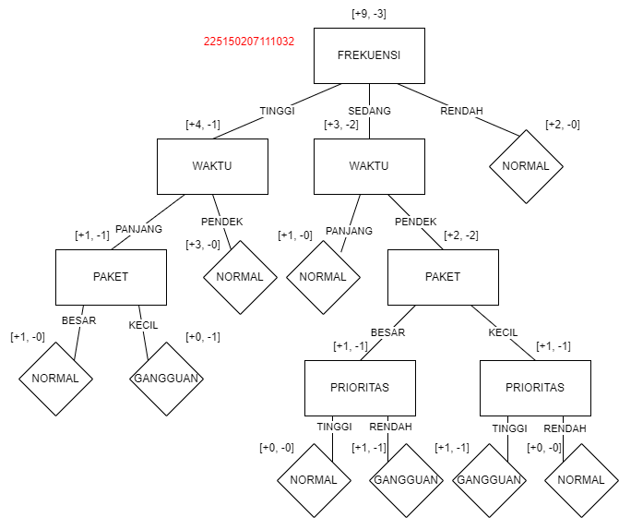
PANJANG | BESAR | SEDANG | RENDAH | NORMAL | 0.0069877532589 |  |  |  |  | 0.8042903712 | PANJANG | BESAR | TINGGI | TINGGI | NORMAL | 0.32192809489 |  |  |  |  |  |  |  | Peluang + | Peluang - | 1
PANJANG | KECIL | TINGGI | TINGGI | GANGGUAN |  |  |  |  |  |  |  |  |  |  |  |  |  |  |  |  |  |  |  | 0.5 | 0.5
PENDEK | BESAR | SEDANG | RENDAH | NORMAL | Fitur PAKET |  |  |  |  |  |  |  |  | S-Tinggi = [ +4, -1] |  | Fitur PAKET |  |  |  |  |  |  |  |  |  | Fitur PRIORITAS
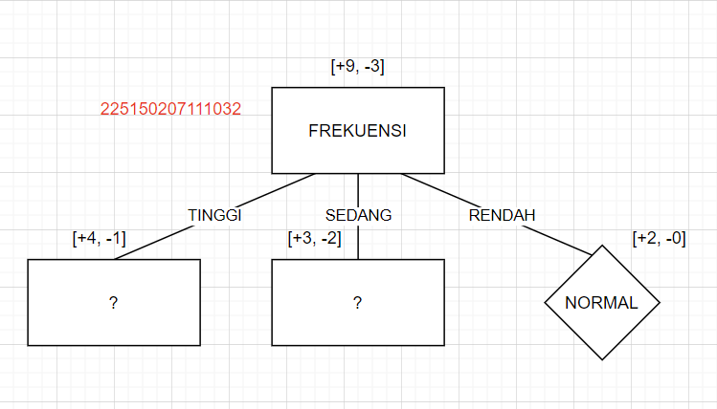
PANJANG | KECIL | RENDAH | TINGGI | NORMAL |  | Peluang + | Peluang - | Entropy | Peluang Total |  |  |  |  | Peluang + | Peluang - |  | Peluang + | Peluang - | Entropy | Peluang Total |  |  |  | Entropy (S-TinggiPanjang) |  |  | Peluang + | Peluang - | Entropy | Peluang Total
PENDEK | KECIL | TINGGI | TINGGI | NORMAL | BESAR | 0.75 | 0.25 | 0.81127812446 | 0.33333333333 |  |  |  |  | 0.8 | 0.2 | BESAR | 1 | 0 | 0 | 0.2 |  |  |  | 1 |  | TINGGI | 0.5 | 0.5 | 1 | 1
PANJANG | BESAR | TINGGI | TINGGI | NORMAL | KECIL | 0.75 | 0.25 | 0.81127812446 | 0.66666666667 |  |  |  |  |  |  | KECIL | 0.75 | 0.25 | 0.81127812446 | 0.8 |  |  |  |  |  | RENDAH | 0 | 0 | 0 | 0
PANJANG | KECIL | RENDAH | TINGGI | NORMAL |  |  |  |  |  |  |  |  |  | Entropy (S-Tinggi)
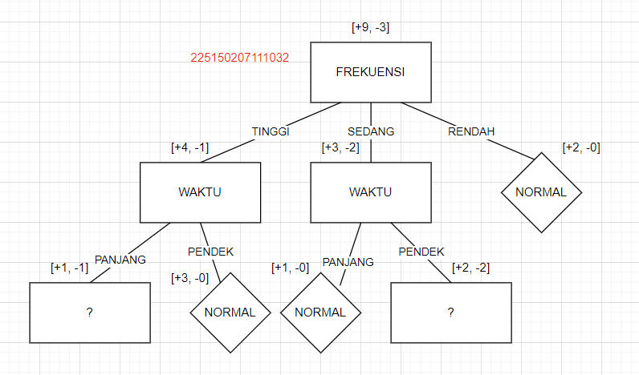
 |  |  |  |  | Gain (S,PAKET) |  |  |  |  |  |  |  |  | 0.72192809489 |  | Gain (S-Tinggi,PAKET) |  |  |  |  |  |  |  |  |  | Gain (S-TinggiPanjang,PRIORITAS)
Keterangan: |  |  | Total: S = [ +9, -3] |  | 0 |  |  |  |  |  |  |  |  |  |  | 0.07290559532 |  |  |  |  |  |  |  |  |  | 0
Normal | + |  | Peluang + | Peluang -
Gangguan | - |  | 0.75 | 0.25 | Fitur FREKUENSI |  |  |  |  |  |  |  |  |  |  | Fitur PRIORITAS |  |  |  |  | TABEL FREKUENSI "SEDANG" DAN WAKTU "PENDEK" |  |  |  |  | Fitur PAKET
 |  |  |  |  |  | Peluang + | Peluang - | Entropy | Peluang Total |  |  |  |  |  |  |  | Peluang + | Peluang - | Entropy | Peluang Total | WAKTU | PAKET | FREKUENSI | PRIORITAS | GANGGUAN |  | Peluang + | Peluang - | Entropy | Peluang Total
 |  |  | Entropy (S) |  | TINGGI | 0.8 | 0.2 | 0.72192809489 | 0.41666666667 |  |  |  |  |  |  | TINGGI | 0.66666666667 | 0.33333333333 | 0.91829583405 | 0.6 | PENDEK | BESAR | SEDANG | RENDAH | GANGGUAN | BESAR | 0.5 | 0.5 | 1 | 0.5
 |  |  | 0.81127812446 |  | SEDANG | 0.6 | 0.4 | 0.97095059445 | 0.41666666667 |  |  |  |  |  |  | RENDAH | 0 | 1 | 0 | 0.4 | PENDEK | KECIL | SEDANG | TINGGI | GANGGUAN | KECIL | 0.5 | 0.5 | 1 | 0.5
 |  |  |  |  | RENDAH | 1 | 0 | 0 | 0.16666666667 |  |  |  |  |  |  |  |  |  |  |  | PENDEK | KECIL | SEDANG | TINGGI | NORMAL
 |  |  |  |  |  |  |  |  |  |  |  |  |  |  |  | Gain (S-Tinggi,PRIORITAS) |  |  |  |  | PENDEK | BESAR | SEDANG | RENDAH | NORMAL | Gain (S-SedangPendek,PAKET)
 |  |  |  |  | Gain (S,FREKUENSI) |  |  |  |  |  |  |  |  |  |  | 0.17095059445 |  |  |  |  |  |  |  |  |  | 0
 |  |  |  |  | 0.1059120039 |  |  |  |  |  |  |  |  |  |  |  |  |  |  |  |  |  |  | S-SedangPendek = [ +2, -2]
 |  |  |  |  |  |  |  |  |  |  | TABEL FREKUENSI "SEDANG" |  |  |  |  | Fitur WAKTU |  |  |  |  |  |  |  | Peluang + | Peluang - | Fitur PRIORITAS
 |  |  |  |  | Fitur PRIORITAS |  |  |  |  |  | WAKTU | PAKET | FREKUENSI | PRIORITAS | GANGGUAN |  | Peluang + | Peluang - | Entropy | Peluang Total |  |  |  | 0.5 | 0.5 |  | Peluang + | Peluang - | Entropy | Peluang Total
 |  |  |  |  |  | Peluang + | Peluang - | Entropy | Peluang Total |  | PENDEK | BESAR | SEDANG | RENDAH | GANGGUAN | PANJANG | 1 | 0 | 0 | 0.2 |  |  |  |  |  | TINGGI | 0.5 | 0.5 | 1 | 0.5
 |  |  |  |  | TINGGI | 0.71428571429 | 0.28571428571 | 0.86312056857 | 0.58333333333 |  | PENDEK | KECIL | SEDANG | TINGGI | GANGGUAN | PENDEK | 0.5 | 0.5 | 1 | 0.8 |  |  |  | Entropy (S-SedangPendek) |  | RENDAH | 0.5 | 0.5 | 1 | 0.5
 |  |  |  |  | RENDAH | 0.8 | 0.2 | 0.72192809489 | 0.41666666667 |  | PENDEK | KECIL | SEDANG | TINGGI | NORMAL |  |  |  |  |  |  |  |  | 1
 |  |  |  |  |  |  |  |  |  |  | PANJANG | BESAR | SEDANG | RENDAH | NORMAL | Gain (S-Tinggi,WAKTU) |  |  |  |  |  |  |  |  |  | Gain (S-SedangPendek,PRIORITAS)
 |  |  |  |  | Gain (S,PRIORITAS) |  |  |  |  |  | PENDEK | BESAR | SEDANG | RENDAH | NORMAL | 0.17095059445 |  |  |  |  |  |  |  |  |  | 0
 |  |  |  |  | 0.0069877532589
 |  |  |  |  |  |  |  |  |  |  |  |  |  | S-Sedang = [ +3, -2] |  | Fitur PAKET |  |  |  |  |  |  |  |  |  | Karena GAIN 0 semua, maka dipilih salah satu dan diputuskan seperti gambar
 |  |  |  |  |  |  |  |  |  |  |  |  |  | Peluang + | Peluang - |  | Peluang + | Peluang - | Entropy | Peluang Total
 |  |  |  |  |  |  |  |  |  |  |  |  |  | 0.6 | 0.4 | BESAR | 0.66666666667 | 0.33333333333 | 0.91829583405 | 0.6
 |  |  |  |  |  |  |  |  |  |  |  |  |  |  |  | KECIL | 0.5 | 0.5 | 1 | 0.4
 |  |  |  |  |  |  |  |  |  |  |  |  |  | Entropy (S-Tinggi)
 |  |  |  |  |  |  |  |  |  |  |  |  |  | 0.97095059445 |  | Gain (S-Tinggi,PAKET)
 |  |  |  |  |  |  |  |  |  |  |  |  |  |  |  | 0.019973094022 |  |  |  |  |  |  |  |  |  |  |  |  |  |  | Pohon yang dihasilkan di atas adalah pohon yang overfitting

 |  |  |  |  |  |  |  |  |  |  |  |  |  |  |  | Fitur PRIORITAS
 |  |  |  |  |  |  |  |  |  |  |  |  |  |  |  |  | Peluang + | Peluang - | Entropy | Peluang Total
 |  |  |  |  |  |  |  |  |  |  |  |  |  |  |  | TINGGI | 0.5 | 0.5 | 1 | 0.4
 |  |  |  |  |  |  |  |  |  |  |  |  |  |  |  | RENDAH | 0.66666666667 | 0.33333333333 | 0.91829583405 | 0.6

 |  |  |  |  |  |  |  |  |  |  |  |  |  |  |  | Gain (S-Tinggi,PRIORITAS)
 |  |  |  |  |  |  |  |  |  |  |  |  |  |  |  | 0.019973094022

C4.5
WAKTU | PAKET | FREKUENSI | PRIORITAS | GANGGUAN | Fitur WAKTU |  |  |  |  |  | TABEL FREKUENSI "TINGGI" |  |  |  |  | Fitur WAKTU |  |  |  |  |  | TABEL FREKUENSI "TINGGI" DAN WAKTU "PANJANG" |  |  |  |  | Fitur PAKET
PENDEK | BESAR | SEDANG | RENDAH | GANGGUAN |  | Peluang + | Peluang - | Entropy | Peluang Total | Split | WAKTU | PAKET | FREKUENSI | PRIORITAS | GANGGUAN |  | Peluang + | Peluang - | Entropy | Peluang Total | Split | WAKTU | PAKET | FREKUENSI | PRIORITAS | GANGGUAN |  | Peluang + | Peluang - | Entropy | Peluang Total | Split
PENDEK | KECIL | TINGGI | RENDAH | NORMAL | PANJANG | 0.8 | 0.2 | 0.72192809489 | 0.41666666667 | 0.97986875665 | PENDEK | KECIL | TINGGI | RENDAH | NORMAL | PANJANG | 0.5 | 0.5 | 1 | 0.4 | 0.97095059445 | PANJANG | KECIL | TINGGI | TINGGI | GANGGUAN | BESAR | 1 | 0 | 0 | 0.5 | 1
PENDEK | KECIL | SEDANG | TINGGI | GANGGUAN | PENDEK | 0.71428571429 | 0.28571428571 | 0.86312056857 | 0.58333333333 |  | PENDEK | KECIL | TINGGI | RENDAH | NORMAL | PENDEK | 1 | 0 | 0 | 0.6 |  | PANJANG | BESAR | TINGGI | TINGGI | NORMAL | KECIL | 0 | 1 | 0 | 0.5
PENDEK | KECIL | TINGGI | RENDAH | NORMAL |  |  |  |  |  |  | PANJANG | KECIL | TINGGI | TINGGI | GANGGUAN
PENDEK | KECIL | SEDANG | TINGGI | NORMAL | Gain (S,WAKTU) |  |  | Gain Ratio (S, WAKTU) |  |  | PENDEK | KECIL | TINGGI | TINGGI | NORMAL | Gain (S-Tinggi,WAKTU) |  |  | Gain Ratio (S-Tinggi, WAKTU) |  |  |  |  |  | S-TinggiPanjang = [ +1, -1] |  | Gain (S-TinggiPanjang,PAKET) |  |  | Gain Ratio (S-TinggiPanjang, PAKET)
PANJANG | BESAR | SEDANG | RENDAH | NORMAL | 0.0069877532589 |  |  | 0.0071313155067 |  |  | PANJANG | BESAR | TINGGI | TINGGI | NORMAL | 0.32192809489 |  |  | 0.33155970729 |  |  |  |  |  | Peluang + | Peluang - | 1 |  |  | 1
PANJANG | KECIL | TINGGI | TINGGI | GANGGUAN |  |  |  |  |  |  |  |  |  |  |  |  |  |  |  |  |  |  |  |  | 0.5 | 0.5
PENDEK | BESAR | SEDANG | RENDAH | NORMAL | Fitur PAKET |  |  |  |  |  |  |  |  | S-Tinggi = [ +4, -1] |  | Fitur PAKET |  |  |  |  |  |  |  |  |  |  | Fitur PRIORITAS
PANJANG | KECIL | RENDAH | TINGGI | NORMAL |  | Peluang + | Peluang - | Entropy | Peluang Total | Split |  |  |  | Peluang + | Peluang - |  | Peluang + | Peluang - | Entropy | Peluang Total | Split |  |  |  | Entropy (S-TinggiPanjang) |  |  | Peluang + | Peluang - | Entropy | Peluang Total | Split
PENDEK | KECIL | TINGGI | TINGGI | NORMAL | BESAR | 0.75 | 0.25 | 0.81127812446 | 0.33333333333 | 0.91829583405 |  |  |  | 0.8 | 0.2 | BESAR | 1 | 0 | 0 | 0.2 | 0.72192809489 |  |  |  | 1 |  | TINGGI | 0.5 | 0.5 | 1 | 1 | 0
PANJANG | BESAR | TINGGI | TINGGI | NORMAL | KECIL | 0.75 | 0.25 | 0.81127812446 | 0.66666666667 |  |  |  |  |  |  | KECIL | 0.75 | 0.25 | 0.81127812446 | 0.8 |  |  |  |  |  |  | RENDAH | 0 | 0 | 0 | 0
PANJANG | KECIL | RENDAH | TINGGI | NORMAL |  |  |  |  |  |  |  |  |  | Entropy (S-Tinggi)
 |  |  |  |  | Gain (S,WAKTU) |  |  | Gain Ratio (S, WAKTU) |  |  |  |  |  | 0.72192809489 |  | Gain (S-Tinggi,WAKTU) |  |  | Gain Ratio (S-Tinggi, WAKTU) |  |  |  |  |  |  |  | Gain (S-TinggiPanjang,PRIORITAS) |  |  | Gain Ratio (S-Tinggi, PRIORITAS)
Keterangan: |  |  | Total: S = [ +9, -3] |  | 0 |  |  | 0 |  |  |  |  |  |  |  | 0.07290559532 |  |  | 0.10098733632 |  |  |  |  |  |  |  | 0 |  |  | 0
Normal | + |  | Peluang + | Peluang -
Gangguan | - |  | 0.75 | 0.25 | Fitur FREKUENSI |  |  |  |  |  |  |  |  |  |  | Fitur PRIORITAS |  |  |  |  |  | TABEL FREKUENSI "SEDANG" DAN WAKTU "PENDEK" |  |  |  |  | Fitur PAKET
 |  |  |  |  |  | Peluang + | Peluang - | Entropy | Peluang Total | Split |  |  |  |  |  |  | Peluang + | Peluang - | Entropy | Peluang Total | Split | WAKTU | PAKET | FREKUENSI | PRIORITAS | GANGGUAN |  | Peluang + | Peluang - | Entropy | Peluang Total | Split
 |  |  | Entropy (S) |  | TINGGI | 0.8 | 0.2 | 0.72192809489 | 0.41666666667 | 1.483355755 |  |  |  |  |  | TINGGI | 0.66666666667 | 0.33333333333 | 0.91829583405 | 0.6 | 0.97095059445 | PENDEK | BESAR | SEDANG | RENDAH | GANGGUAN | BESAR | 0.5 | 0.5 | 1 | 0.5 | 1
 |  |  | 0.81127812446 |  | SEDANG | 0.6 | 0.4 | 0.97095059445 | 0.41666666667 |  |  |  |  |  |  | RENDAH | 0 | 1 | 0 | 0.4 |  | PENDEK | KECIL | SEDANG | TINGGI | GANGGUAN | KECIL | 0.5 | 0.5 | 1 | 0.5
 |  |  |  |  | RENDAH | 1 | 0 | 0 | 0.16666666667 |  |  |  |  |  |  |  |  |  |  |  |  | PENDEK | KECIL | SEDANG | TINGGI | NORMAL
 |  |  |  |  |  |  |  |  |  |  |  |  |  |  |  | Gain (S-Tinggi,WAKTU) |  |  | Gain Ratio (S-Tinggi, WAKTU) |  |  | PENDEK | BESAR | SEDANG | RENDAH | NORMAL | Gain (S-SedangPendek,PAKET) |  |  | Gain Ratio (S-SedangPendek,PAKET)
 |  |  |  |  | Gain (S,WAKTU) |  |  | Gain Ratio (S, WAKTU) |  |  |  |  |  |  |  | 0.17095059445 |  |  | 0.17606518337 |  |  |  |  |  |  |  | 0 |  |  | 0
 |  |  |  |  | 0.1059120039 |  |  | 0.071400271677 |  |  |  |  |  |  |  |  |  |  |  |  |  |  |  |  | S-SedangPendek = [ +2, -2]
 |  |  |  |  |  |  |  |  |  |  | TABEL FREKUENSI "SEDANG" |  |  |  |  | Fitur WAKTU |  |  |  |  |  |  |  |  | Peluang + | Peluang - | Fitur PRIORITAS
 |  |  |  |  | Fitur PRIORITAS |  |  |  |  |  | WAKTU | PAKET | FREKUENSI | PRIORITAS | GANGGUAN |  | Peluang + | Peluang - | Entropy | Peluang Total | Split |  |  |  | 0.5 | 0.5 |  | Peluang + | Peluang - | Entropy | Peluang Total | Split
 |  |  |  |  |  | Peluang + | Peluang - | Entropy | Peluang Total | Split | PENDEK | BESAR | SEDANG | RENDAH | GANGGUAN | PANJANG | 1 | 0 | 0 | 0.2 | 0.72192809489 |  |  |  |  |  | TINGGI | 0.5 | 0.5 | 1 | 0.5 | 1
 |  |  |  |  | TINGGI | 0.71428571429 | 0.28571428571 | 0.86312056857 | 0.58333333333 | 0.97986875665 | PENDEK | KECIL | SEDANG | TINGGI | GANGGUAN | PENDEK | 0.5 | 0.5 | 1 | 0.8 |  |  |  |  | Entropy (S-SedangPendek) |  | RENDAH | 0.5 | 0.5 | 1 | 0.5
 |  |  |  |  | RENDAH | 0.8 | 0.2 | 0.72192809489 | 0.41666666667 |  | PENDEK | KECIL | SEDANG | TINGGI | NORMAL |  |  |  |  |  |  |  |  |  | 1
 |  |  |  |  |  |  |  |  |  |  | PANJANG | BESAR | SEDANG | RENDAH | NORMAL | Gain (S-Tinggi,WAKTU) |  |  | Gain Ratio (S-Tinggi, WAKTU) |  |  |  |  |  |  |  | Gain (S-SedangPendek,PRIORITAS) |  |  | Gain Ratio (S-SedangPendek,PRIORITAS)
 |  |  |  |  | Gain (S,WAKTU) |  |  | Gain Ratio (S, WAKTU) |  |  | PENDEK | BESAR | SEDANG | RENDAH | NORMAL | 0.17095059445 |  |  | 0.23679725954 |  |  |  |  |  |  |  | 0 |  |  | 0
 |  |  |  |  | 0.0069877532589 |  |  | 0.0071313155067
 |  |  |  |  |  |  |  |  |  |  |  |  |  | S-Sedang = [ +3, -2] |  | Fitur PAKET |  |  |  |  |  |  |  |  |  |  | Karena gain rationya 0 semua, maka dipilih salah satu dan diputuskan seperti gambar
 |  |  |  |  |  |  |  |  |  |  |  |  |  | Peluang + | Peluang - |  | Peluang + | Peluang - | Entropy | Peluang Total | Split |  |  |  |  |  |  |  |  |  |  |  | Pohon yang dihasilkan di atas adalah pohon yang overfitting, jika dilakukan pruning akan menjadi seperti pada gambar di bawah
 |  |  |  |  |  |  |  |  |  |  |  |  |  | 0.6 | 0.4 | BESAR | 0.66666666667 | 0.33333333333 | 0.91829583405 | 0.6 | 0.97095059445
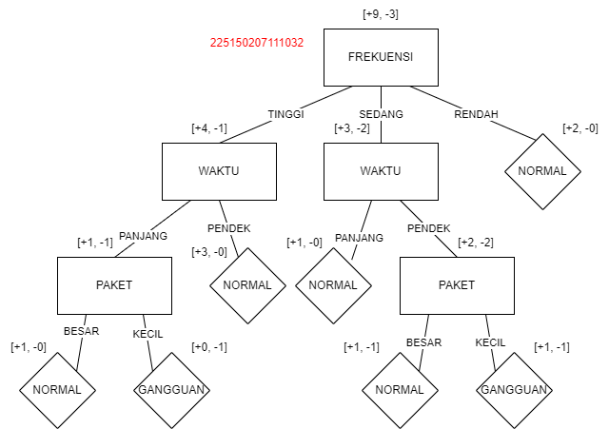
 |  |  |  |  |  |  |  |  |  |  |  |  |  |  |  | KECIL | 0.5 | 0.5 | 1 | 0.4
 |  |  |  |  |  |  |  |  |  |  |  |  |  | Entropy (S-Tinggi)
 |  |  |  |  |  |  |  |  |  |  |  |  |  | 0.97095059445 |  | Gain (S-Tinggi,WAKTU) |  |  | Gain Ratio (S-Tinggi, WAKTU)
 |  |  |  |  |  |  |  |  |  |  |  |  |  |  |  | 0.019973094022 |  |  | 0.020570659451

 |  |  |  |  |  |  |  |  |  |  |  |  |  |  |  | Fitur PRIORITAS
 |  |  |  |  |  |  |  |  |  |  |  |  |  |  |  |  | Peluang + | Peluang - | Entropy | Peluang Total | Split
 |  |  |  |  |  |  |  |  |  |  |  |  |  |  |  | TINGGI | 0.5 | 0.5 | 1 | 0.4 | 0.97095059445
 |  |  |  |  |  |  |  |  |  |  |  |  |  |  |  | RENDAH | 0.66666666667 | 0.33333333333 | 0.91829583405 | 0.6

 |  |  |  |  |  |  |  |  |  |  |  |  |  |  |  | Gain (S-Tinggi,WAKTU) |  |  | Gain Ratio (S-Tinggi, WAKTU)
 |  |  |  |  |  |  |  |  |  |  |  |  |  |  |  | 0.019973094022 |  |  | 0.020570659451

